상품제안서
아이논 스마트 무선충전 LED스탠드 IN-LS001 | 상품코드: S00090

 |  |  |  |  |  |  | 02-713-8555 | www.synergygift.co.kr
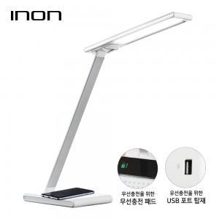

【상세/제작정보】

【인쇄/포장옵션】 | 실크 / 포장지포장

【공급단가】 | 수량 | 30~ | 50~ | 100~ | 500~ | 1,000~
*VAT별도 | 단가 | 33,750원 | 32,500원 | 31,250원 | 30,000원 | 29,250원

【상품 URL】 | https://www.synergygift.co.kr:443/src/goods_detail.php?gdno=2145

